①３．実施体制
（注）事業毎の担当者（経理担当含む）の氏名及び役割や、委託先及び関連事業者との関係を図表等で記載してください。
３．申請事業の実施体制

①７．添付資料
申請の際は提出必須です （★このページの印刷は不要です）
７．添付資料

（１）人件費、謝金、賃金及び旅費については、その積算根拠
（２）事業の一部を委託する場合には、その積算根拠、委託契約書（案）
（３）①２．ー（７）の全体図はこちらに添付して下さい。
環境負荷低減のクロスコンプライアンス
チェックシートを忘れずに添付して下さい
（４）その他必要に応じて資料を添付してください。
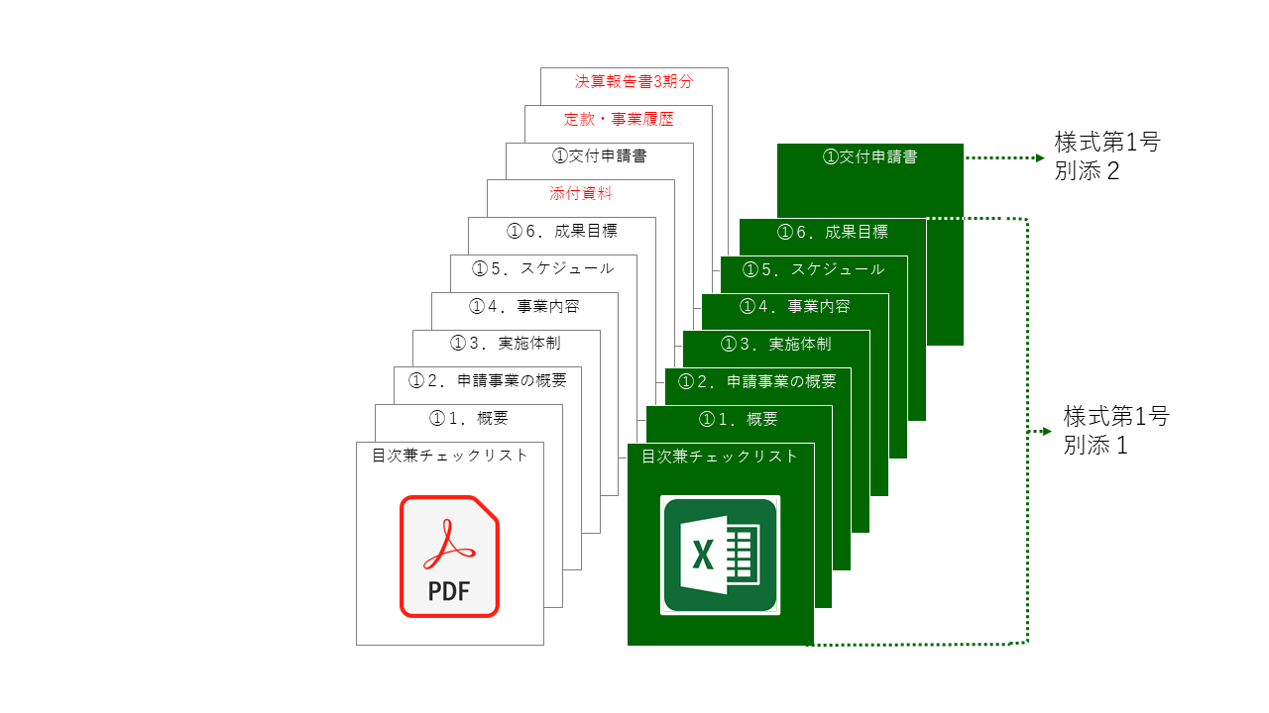
クロスコンプライアンス

こちらの順番でPDF,Exelを
並べて１つのファイルにして送信して下さい。

様式⑪事前着手
 |  |  |  |  | 日付を入力してください
独立行政法人日本貿易振興機構理事長 殿

届出書に押印は不要です。 ※組織として押印が必要な場合は押していただいても構いません。
 |  |  |  | 事業実施者名
 |  |  |  | 代 表 者 氏 名

 | 戦略的輸出拡大サポート事業（分野・テーマ別海外販路開拓対策事業）補助金交付決定前着手届

 | 戦略的輸出拡大サポート事業（分野・テーマ別海外販路開拓対策事業）の採択通知のあった事業について、補助金交付決定前に着手することと
 | したいので、下記の条件を了承の上届け出します。

 | 記

 |  | １． | 補助金の交付決定を受けるまでの間に、天災地変の事由により当該事業に損失が生じた場合、当該損失は事業
 |  |  | 実施主体が負担すること。
 |  | ２． | 交付決定を受けた補助金の額が、交付申請額又は交付申請予定額に達しない場合においても、異議がないこと。
 |  | ３． | 当該事業については、着手から補助金の交付決定を受けるまでの間は、事業実施計画の変更は行わないこと。

 |  |  |  |  |  | 以 上

